ERD이미지(개념)
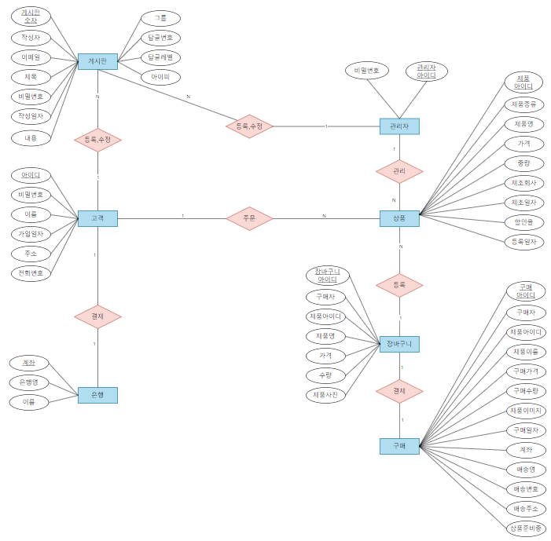
■ ERD-다이어그램 (개념)

테이블명세서
■ 테이블 명세서 |  |  |  | ■ SQL-Model (물리)

 |  |  | 작성일자 : 2024-02-20

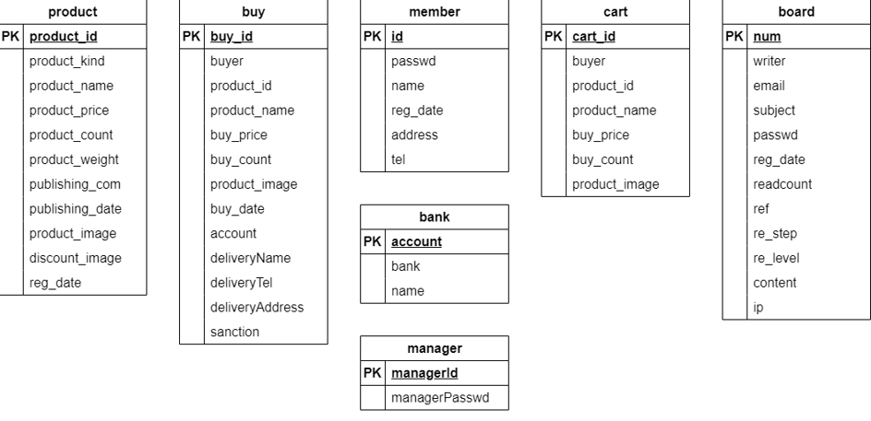
관리자 manager_table
논리이름 | 물리이름 | 데이터 타입 | ALLOW NULL
매니저아이디(PK) | managerId | VARCHAR(50) | NOT NULL
매니저비밀번호 | managerPasswd | VARCHAR(16) | NOT NULL

상품 product_table
논리이름 | 물리이름 | 데이터 타입 | ALLOW NULL
상품아이디(PK) | product_id | INT | NOT NULL
상품종류 | product_kind | VARCHAR(3) | NOT NULL
상품이름 | product_name | VARCHAR(20) | NOT NULL
상품가격 | product_price | INT | NOT NULL
상품수량 | product_count | INT | NOT NULL
상품중량 | product_weight | INT | NOT NULL
제조회사 | publishing_com | VARCHAR(30) | NOT NULL
제조일자 | publishing_date | VARCHAR(15) | NOT NULL
상품이미지 | product_imange | VARCHAR(16) | NOT NULL
할인율 | discount_rate | INT
등록일자 | reg_date | DATETIME | NOT NULL

은행 bank_table
논리이름 | 물리이름 | 데이터 타입 | ALLOW NULL
계좌번호 | account | VARCHAR(30) | NOT NULL
은행이름 | bank | VARCHAR(10) | NOT NULL
이름 | name | VARCHAR(10) | NOT NULL

장바구니 cart_table
논리이름 | 물리이름 | 데이터 타입 | ALLOW NULL
장바구니 아이디(PK) | cart_id | INT | NOT NULL
구매자 | buyer | VARCHAR(50) | NOT NULL
상품아이디 | product_id | INT | NOT NULL
상품이름 | product_name | VARCHAR(100) | NOT NULL
구매가격 | buy_price | INT | NOT NULL
구매수량 | buy_count | INT | NOT NULL
상품이미지 | product_image | VARCHAR(16)

구매 buy_Table
논리이름 | 물리이름 | 데이터 타입 | ALLOW NULL
구매 아이디(PK) | buy_id | BIGINT | NOT NULL
구매자 | buyer | VARCHAR(50) | NOT NULL
상품아이디 | product_id | VARCHAR(12) | NOT NULL
상품이름 | product_name | VARCHAR(100) | NOT NULL
구매가격 | buy_price | INT | NOT NULL
구매수량 | buy_count | INT | NOT NULL
상품이미지 | product_image | VARCHAR(16)
구매일자 | buy_date | DATETIME | NOT NULL
계좌 | account | VARCHAR(50) | NOT NULL
배달이름 | deliveryName | VARCHAR(10) | NOT NULL
배달번호 | deliveryTel | VARCHAR(20) | NOT NULL
배달주소 | deliveryAddress | VARCHAR(100) | NOT NULL
sanction | sanction | VARCHAR(10)

고객 member_table
논리이름 | 물리이름 | 데이터 타입 | ALLOW NULL
고객 아이디(PK) | id | VARCHAR(50) | NOT NULL
비밀번호 | passwd | VARCHAR(16) | NOT NULL
고객이름 | name | VARCHAR(10) | NOT NULL
등록일자 | reg_date | DATETIME | NOT NULL
주소 | address | VARCHAR(100) | NOT NULL
전화번호 | tel | VARCHAR(20) | NOT NULL

